教學
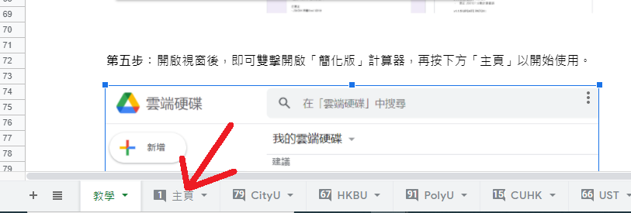
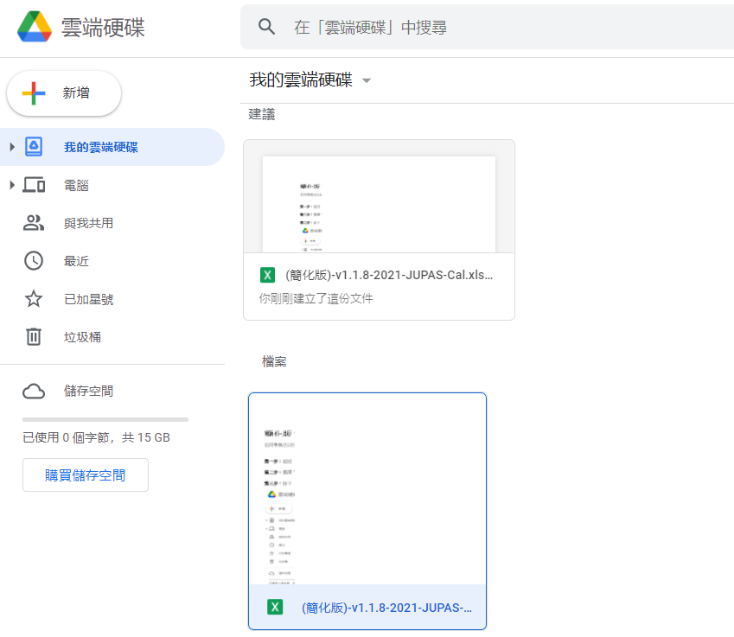

簡化版 2021 聯招計分器 教學 (不能以Excel使用)

 | 有鑑於部份同學沒有Excel / 為Mac用戶，今晚無瞓整咗個「簡化版」:)

 | 若同學無法以Excel開啟正常計分器，則可用「簡化版」+ Google Sheet 方式使用。

 | 方式的原理是為此Google Sheet建立副本，再於你自己的Google Drive中使用，故以下不會用手機再作示範。

第一步︰返回 「JUPAS CAL」文件夾，亦即是計分器所在的Google Drive 連結。

第二步︰選擇「簡化版」計分器，並對着它按下滑鼠右鍵以開啟選單。

第三步︰按下 「建立副本」。
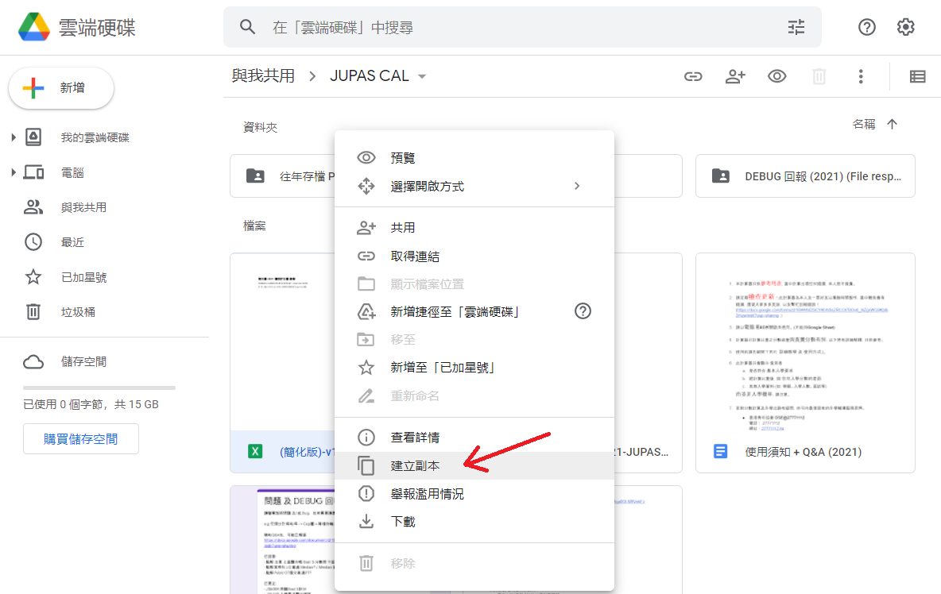

第四步︰稍等片刻後，按下 「顯示檔案位置」。

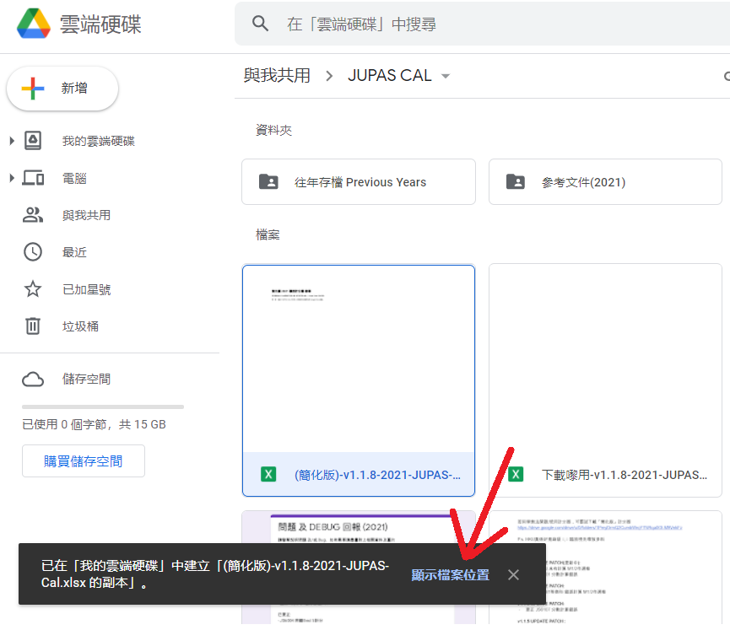

第五步︰開啟視窗後，即可雙擊開啟「簡化版」計算器，再按下方「主頁」以開始使用。

